Oyapock

BULLETIN HYDROLOGIQUE JOURNALIER DU BASSIN TRANSFRONTALIER OYAPOCK

 |  |  | DU | 2025-10-09 | AU | 2025-10-15

 | Débit (moyenne journalière) en m3/s et hauteur (moyenne journalière) en m

Date | Station
 | Alikoto |  | Saut Chien |  | Camopi (Camp Mokata) |  | Estirao do Cricou |  | Saut Maripa
 | m3/s* | m** | m3/s* | m** | m3/s* | m** | m3/s | m | m3/s* | m**
2025-10-15 |  |  |  |  |  |  | 252.35 | 3.69
2025-10-14 |  |  |  | 1.95 |  | 1.63 | 267.46 | 3.74 |  | 2.46
2025-10-13 | 95.94 | 2 | 55.91 | 1.99 | 170.89 | 1.66 | 281.98 | 3.79 | 307.05 | 2.47
2025-10-12 | 100.25 | 2.02 | 60.17 | 2.01 | 177.46 | 1.69 | 279.93 | 3.78 | 302.52 | 2.47
2025-10-11 | 94.88 | 1.99 | 55.27 | 1.98 | 161.89 | 1.64 | 273.86 | 3.76 | 297.63 | 2.45
2025-10-10 | 87.28 | 1.95 | 51.4 | 1.96 | 150.94 | 1.6 | 270.38 | 3.75 | 295.11 | 2.45
2025-10-09 | 89.94 | 1.97 | 50.89 | 1.96 | 158.03 | 1.62 | 270.98 | 3.75 | 296.68 | 2.45
 | Débit | Hauteur d'eau
4/9/2024
4/8/2024 | 117.68 | 2.1
4/7/2024 | 138.88 | 2.16
4/6/2024 | 157.69 | 2.21
4/5/2024 | 167.22 | 2.23
4/4/2024 | 178.78 | 2.26
4/3/2024 | 224.51 | 2.35

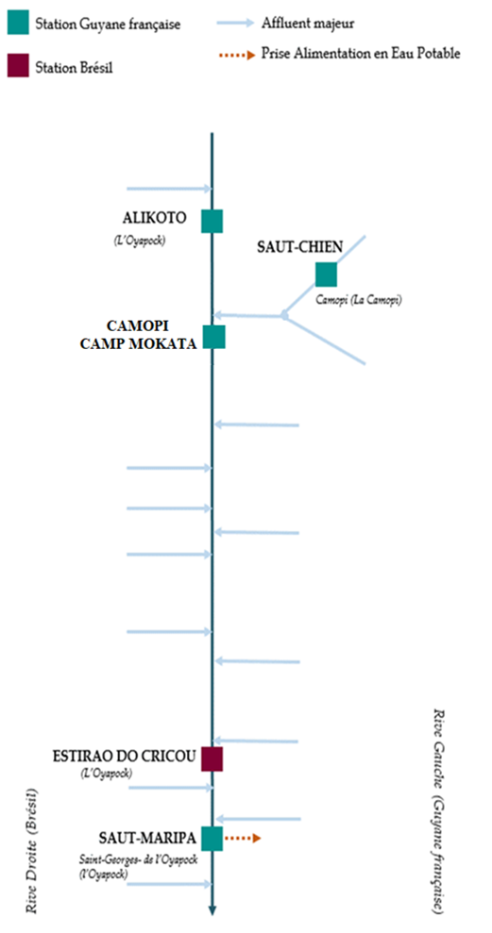

 | Débit | Hauteur d'eau
4/9/2024
4/8/2024 | 56.1 | 1.99
4/7/2024 | 63.42 | 2.02
4/6/2024 | 70.83 | 2.05
4/5/2024 | 73.69 | 2.06
4/4/2024 | 72.46 | 2.06
4/3/2024 | 72.99 | 2.06

 | Débit | Hauteur d'eau
4/9/2024
4/8/2024 | 181.26 | 0.7
4/7/2024 | 207.94 | 0.79
4/6/2024 | 230.9 | 0.85
4/5/2024 | 244.99 | 0.87
4/4/2024 | 257.7 | 0.91
4/3/2024 | 310.73 | 1.02

 | Débit | Hauteur d'eau
4/9/2024
4/8/2024 | 354.55 | 2.6
4/7/2024 | 411.2 | 2.7
4/6/2024 | 478.47 | 2.8
4/5/2024 | 522.66 | 2.87
4/4/2024 | 515.59 | 2.86
4/3/2024 | 561.42 | 2.93

Source de données:
LaBanque HYDRO gérée par le Schapi dans le cadre du SIE France
(données corrigées)
http://www.hydro.eaufrance.fr/
* Débit moyen journalier diffusé via Hubeau (https://hubeau.eaufrance.fr/) à partir de la base HYDRO(http://www.hydro.eaufrance.fr/)
** Moyenne journalière des hauteurs d'eau instantanées (jours avec horaires UTC) diffusé via Hubeau (https://hubeau.eaufrance.fr/) à partir de la base HYDRO (http://www.hydro.eaufrance.fr/)
Banque de données HIDROWEB administrée par l'Agence Nationale de l'Eau (ANA) dans le cadre du SNIRH brésilien
http://www.snirh.gov.br/hidroweb/apresentacao
Pour toute demande ou commentaire, veuillez contacter:
staff-bioplateaux@oieau.fr
Bulletin collaboratif, rendu possible par le dialogue technique entre partenaires Brésiliens et de la Guyane française dans le cadre du projet BIO-PLATEAUX, financé par l'Union Européenne.

